상품제안서
수첩형점착메모잇 (주문제작형) | 상품코드: S05263

 |  |  |  |  |  |  | 02-713-8555 | www.synergygift.co.kr
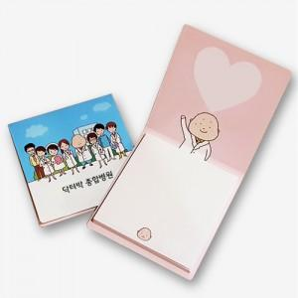

【상세/제작정보】 | <p><span style="font-size: 12pt;">기성제품이 아닌 제작형 제품입니다. 원하는 디자인을 넣어보세요.&nbsp;</span></p>

【인쇄/포장옵션】 | 풀칼라 / OPP(비닐)

【공급단가】 | 수량 | 1,000~ | 2,000~ | 3,000~ | 5,000~ | 10,000~
*VAT별도 | 20매 | 310원 | 270원 | 250원 | 220원 | 210원

【상품 URL】 | https://www.synergygift.co.kr:443/src/goods_detail.php?gdno=5659

